个人评分计算结果
清水河值班8月值班人数4，值班基数=（2/3）*31/4≈5 抽取3015303进行检验，该预报员值班次数为10次 24高温准确率：63/90=70.00% 24 低温准确率71/90=78.89% 晴雨准确率：68/90=75.56 48高温准确率：57/90=63.33% 低温准确率：72/90=80.00 晴雨准确率）：59/90=65.56 72高温准确率：69/90=76.67% 低温准确率：74/90=82.22 晴雨准确率：31/90=34.44 高温69.44 低温80.09 晴雨61.95综合72.20 高温技巧：(4.638*10+4.826*8+7.235*6)/24=5.35 低温技巧:(11.103*10+15.503*8+25.253*6)/24=16.11 晴雨技巧：0 技巧总评分：5.35*0.4+16.11*0.4+0*0.2=8.58 | 个人绝对误差
 | 24高 | 24低 | 48高 | 48低 | 72高 | 72低温 | 24晴雨 | 48晴雨 | 72晴雨
 | 151.7 | 115.3 | 204.1 | 123.1 | 136.2 | 119.6
 | 1.686 | 1.281 | 2.268 | 1.368 | 1.513 | 1.329 | 75.56 | 65.56 | 34.44
 | 市局绝对误差
 | 159.1 | 129.7 | 214.5 | 145.7 | 146.8 | 160 | 68 | 59 | 31
 | 1.768 | 1.441 | 2.383 | 1.619 | 1.631 | 1.778 | 75.56 | 65.56 | 34.44
 | 技巧
 | 4.638% | 11.103% | 4.826% | 15.503% | 7.235% | 25.253%
 | 高温技巧 | 低温技巧 | 晴雨
 | 5.35% | 16.11% | 0

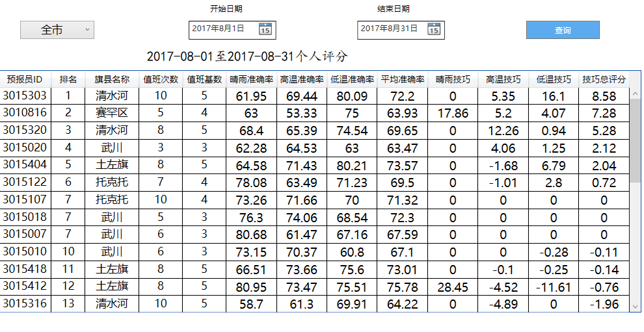

武川8月值班人数6，值班基数=（2/3）*31/6≈3 抽取3015010进行检验，该预报员值班次数为6次 24高温准确率：46/54=85.19% 低温准确率33/54=61.11% 晴雨准确率：37/54=68.52 48高温准确率：37/54=68.52% 低温准确率：34/54=62.96 晴雨准确率）：40/54=74.07 72高温准确率：26/54=48.15% 低温准确率：31/54=57.41 晴雨准确率：43/54=79.63 高温70.37 低温60.8 晴雨73.15综合67.10 高温技巧：(0*10+0*8+0*6)/24=0 低温技巧:(-0.67*10+0*8+0*6)/24=-0.28 晴雨技巧：0 技巧总评分：0*0.4-0.28*0.4+0*0.2=-0.11 | 个人绝对误差
 | 24高 | 24低 | 48高 | 48低 | 72高 | 72低温 | 24晴雨 | 48晴雨 | 72晴雨
 | 66.2 | 97.5 | 90.8 | 118.9 | 114.8 | 115.5 | 68.52 | 74.07 | 79.63
 | 1.226 | 1.806 | 1.681 | 2.202 | 2.126 | 2.139
 | 市局绝对误差
 | 66.2 | 96.9 | 90.8 | 118.9 | 114.8 | 115.5 | 37 | 40 | 43
 | 1.226 | 1.794 | 1.681 | 2.202 | 2.126 | 2.139 | 68.52 | 74.07 | 79.63
 | 技巧
 | 0 | -0.0066889632107 | 0 | 0 | 0 | 0 | 0 | 0 | 0
 | 高温技巧 | 低温技巧 | 晴雨
 | 0 | -0.28% | 0

市局预报准确率检验结果
44个站点，C4537缺测两天，44*31-2=1362。 24高温准确率：1015/1362=74.52% 24 低温准确率1024/1362=75.18% 晴雨准确率（降水缺测4个站次）：919/1360=67.57 48高温准确率：944/1362=69.31% 低温准确率：982/1362=72.10 晴雨准确率（降水缺测4个站次）：931/1360=68.46 72高温准确率：845/1362=62.04% 低温准确率：885/1362=64.98 晴雨准确率（降水缺测4个站次）：899/1360=66.10 高温69.66低温71.6晴雨67.5综合70

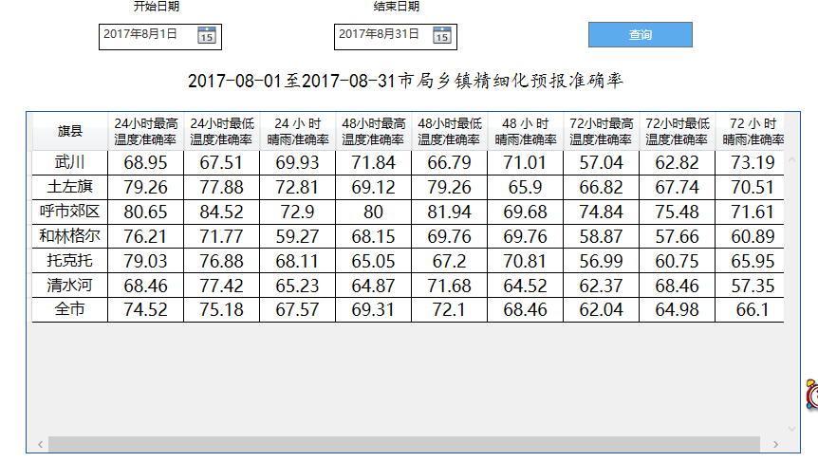

市局检验只测试整体准确率以及随机选取清水河进行准确率的核对 清水河9个站点，C4537缺测两天，9*31=279。 24高温准确率：191/279=68.46% 24 低温准确率216/279=77.42% 晴雨准确率：182/279=65.23 48高温准确率：181/279=64.87% 低温准确率：200/279=71.68 晴雨准确率：180/279=64.52 72高温准确率：174/279=62.37% 低温准确率：191/279=68.46 晴雨准确率：160/279=57.35

